상품제안서
HB-1678 태양열 듀얼 랜턴 후레쉬 손전등 양면램프 캠핑등 | 상품코드: F29293

 |  |  |  |  |  |  | 02-412-0044 | www.easy1.co.kr
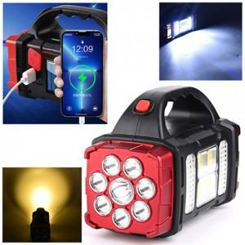

【상세/제작정보】 | 기본수량 미만 인쇄불가

【인쇄/포장옵션】 | 실크 / 포장불가능

【공급단가】 | 수량 | 100~ | 300~ | 500~ | 1,000~ | 3,000~
*VAT별도 | 단가 | 17,760원 | 17,460원 | 17,020원 | 16,720원 | 16,280원

【상품 URL】 | https://dev.easy1.co.kr:443/src/goods_detail.php?gdno=29293

